Matriz de Acessos
matriz

tipo de utilizaor | Gestão |  | Colaboradores |  | Utentes
tipo de acesso | Leitura | Escrita | Leitura | Escrita | Leitura | Escrita
Conteúdos

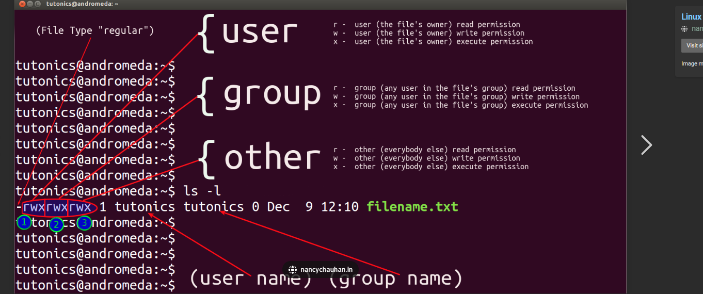

MySQL :: Data Masking in MySQL

